Планограмма
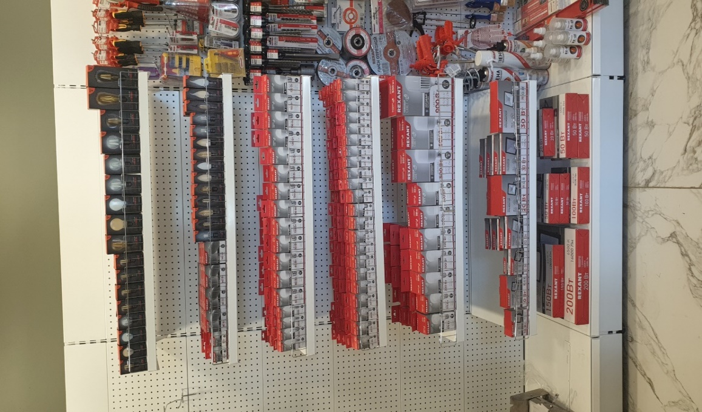
9. Планограмма. Светотехника - Лампы, прожекторы
ПОЛКА
№ п/п | 1. | 2. | 3. | 4. | 5. | 6. | 7. | 8. | 9. | 10. | 11 | 12 | 13 | 14 | 15 | 16 | 17 | 18 | 19 | 20 | 21 | 22 | Крючки, кол-во
1. | 604-121 | 604-133 | 604-134 | 604-122 | 604-129 | 604-125 | 604-126 | 604-076 | 604-077 | 604-078 | 604-079 | 604-073 | 604-081 | 604-082 | 604-141 | 604-139
 | 10 шт | 10 шт | 10 шт | 10 шт | 10 шт | 10 шт | 10 шт | 5 шт | 5 шт | 5 шт | 5 шт | 5 шт | 5 шт | 5 шт | 5 шт | 5 шт
2. | 604-051 | 604-052 | 604-063 | 604-064 | 604-067 | 604-068 | 604-083 | 604-084 | 604-087 | 604-088 | 604-095 | 604-096 | 604-099 | 604-119 | 604-120 | 604-085 | 604-086 | 604-101 | 604-113 | 604-114
 | 10 шт | 10 шт | 10 шт | 10 шт | 10 шт | 10 шт | 10 шт | 10 шт | 10 шт | 10 шт | 10 шт | 10 шт | 10 шт | 10 шт | 10 шт | 10 шт | 10 шт | 10 шт | 10 шт | 10 шт
3. | 604-017 | 604-018 | 604-020 | 604-021 | 604-001 | 604-002 | 604-002 | 604-002 | 604-003 | 604-004 | 604-004 | 604-004 | 604-004 | 604-008 | 604-009 | 604-009 | 604-009
 | 10 шт | 20 шт | 10 шт | 10 шт | 10 шт | 10 шт | 10 шт | 10 шт | 10 шт | 10 шт | 10 шт | 10 шт | 10 шт | 10 шт | 10 шт | 10 шт | 10 шт
4. | 604-031 | 604-032 | 604-035 | 604-034 | 604-037 | 604-038 | 604-039 | 604-040 | 604-041 | 604-042 | 604-043 | 604-044 | 604-023 | 604-024 | 604-025 | 604-026 | 604-027 | 604-028 | 604-029 | 604-030 | 604-045 | 604-046
 | 10 шт | 10 шт | 10 шт | 10 шт | 10 шт | 10 шт | 10 шт | 10 шт | 10 шт | 10 шт | 10 шт | 10 шт | 10 шт | 10 шт | 10 шт | 10 шт | 10 шт | 10 шт | 10 шт | 10 шт | 10 шт | 10 шт
5. | 604-013 | 604-014 | 604-015 | 604-016 | 604-016 | 604-069 | 604-149 | 604-071 | 604-150 | 604-072
 | 10 шт | 10 шт | 10 шт | 10 шт | 10 шт | 5 шт | 5 шт | 5 шт | 5 шт | 2 шт
6. | 605-001 | 605-001 | 605-010 | 605-002 | 605-011 | 605-003 | 605-012
 | 5 шт | 5 шт | 5 шт | 5 шт | 5 шт | 5 шт | 5 шт
7. | 605-007 | 605-006 | 605-005 | 605-004 | 605-009 | 605-008
 | 1 шт | 1 шт | 2 шт | 2 шт | 2 шт | 1 шт
Итого крючков |  |  |  |  |  |  |  |  |  |  |  |  |  |  |  |  |  |  |  |  |  |  | 0

